Sheet1
宠物装备强化、宝石镶嵌评审流程
 | 准备阶段
 |  | 首先请大家去svn://192.168.199.122/gd/产品原型设计/COMS 获得资源 |  |  |  |  | （记得更新至最新版）

 |  | 原型使用方法
 |  |  | windows玩家
 |  |  |  | 将上述文件夹更新至最新版本
 |  |  |  | 点击 |  | 运行原型工具



 |  |  |  | 点击PC预览，即可在浏览器中查看原型

 |  |  | mac玩家
 |  |  |  | 点击 |  | 运行浏览器

 |  |  |  | 即可在浏览器中查看原型

 | 体验阶段
 |  | 包含合成和分解界面

 |  | 1. 进入原型后，从主界面进入合成＆分解界面
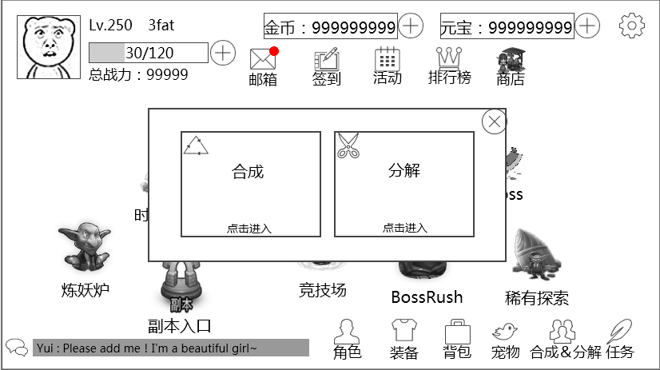

 |  | 2. 点击左侧合成选项，进入合成界面
 |  |  | 1）宝石合成流程体验
 |  |  |  | 选择合成原料
 |  |  |  |  | 合成原料列表处的宝石icon响应点击，弹出宝石tips
 |  |  |  |  | 点击宝石信息（除icon位置）代表选择该宝石作为合成材料
 |  |  |  |  | 每次点击一次添加一个宝石
 |  |  |  | 卸下合成原料
 |  |  |  |  | 通过点击已被添加为原料的宝石可以卸下单个宝石
 |  |  |  |  | 通过点击全卸按钮卸下所有添加为原料的宝石
 |  |  |  | 合成
 |  |  |  |  | 点击“合成一个”按钮，会进行一次合成操作
 |  |  |  |  | 点击“合成全部”按钮，会进行玩家拥有材料能够支持的最大次数的次合成操作

 |  |  | 2）材料合成流程体验
 |  |  |  | 切换到“材料类”切页
 |  |  |  | 操作与宝石切页完全相同
 |  |  |  | 合成系统支持合成原料数量不超过5个的任何数量的情况

 |  | 3. 关闭合成界面，回到主界面，再次进入合成＆分解界面，选择进入分解界面
 |  |  | 1）装备分解流程体验
 |  |  |  | 通过在左侧列表勾选确认要分解的装备
 |  |  |  | 取消分解某个装备只需要再次点击勾选位置，取消选定
 |  |  |  | PS：装备镶嵌的宝石在确定分解时会自动返还到背包
 |  |  | 2）宠物分解流程体验
 |  |  |  | 切换到“宠物类”切页
 |  |  |  | 操作与装备切页完全相同
 |  |  |  | PS：宠物佩戴的装备将自动返还到背包

